Ласетти
РАБОЧИЙ ТЕХНИЧЕСКИЙ ОТЧЕТ |  |  |  |  | НОМЕР: 2020 03 GN 001
 |  |  |  |  | ДАТА: 14.03.2020
Наименование предприятия |  |  |  | ООО "Гиждувонатотеххизмат"
Ф.И.О. составившего отчет |  |  |  | Курбонов Бахтиёр Ахадович
Номер телефона с кодом города |  |  |  | (+99890) 298 81 66
Модель |  |  | Идентификационный номер автомобиля |  | Пробег | Дата продажи
Кобалт |  |  | XWBJF69VELA046626 |  | 599 | 2020-03-12
Обстоятельства при которых обнаружена проблема |  |  |  | Описание проблемы
 |  |  |  | Машинани олди капот очиб курилганда антифериз бачок бушлиги аникланди гнератор яъни унгтомон томонда антифериз окканини курдик
А. |  | Автомобиль стоял, двигатель не работал
В. | Автомобиль находился в движении: |  |  | Информация относительно проблемы (Приложить чертеж или фотграфию неисправности)
 |  | При торможении
 |  | При переходе от ускорения к накату
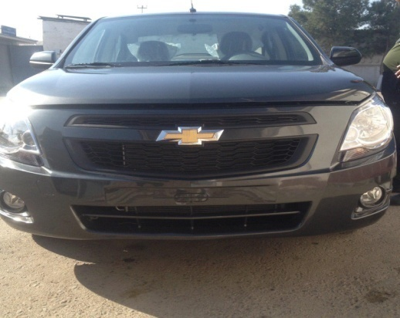
 |  | При переключение на задний ход |  | 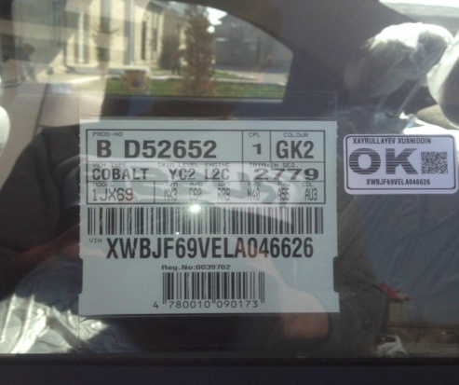
 |  | При повороте
 |  | При ускорении
 |  | При замедлении
 |  | При 70 оборотах в минут
 |  | При любой скорости
 |  | На неровной дороге
 |  | На _____ передаче
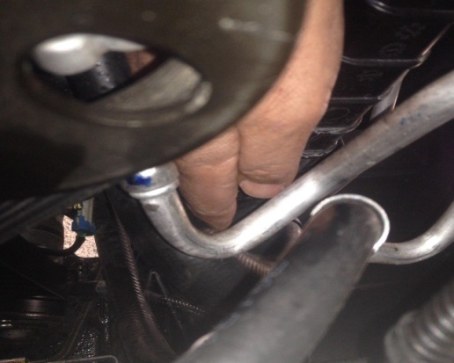
С. | При использовании:
 |  | Тормозов |  | 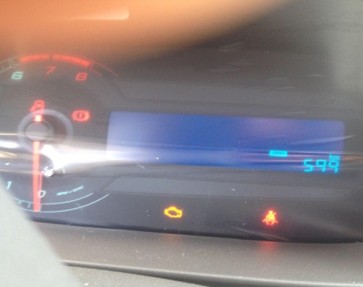
 |  | При повороте руля
 |  | При выключении сцепления
 |  | Обогревателя / кондиционера
 |  | При работе стеклоочистит / омывателя
 |  | При включении радио / CD проигрыват
 |  | Обогревателя заднего стекла
 |  | Прочее
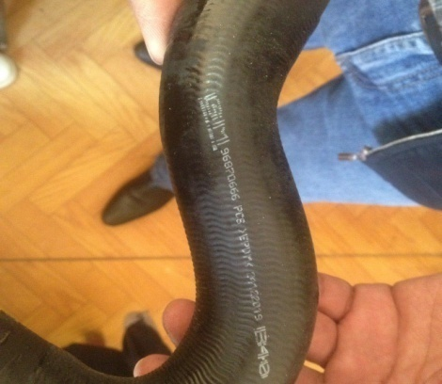
D. | При работе двигателя:
 |  | При запуске |  | 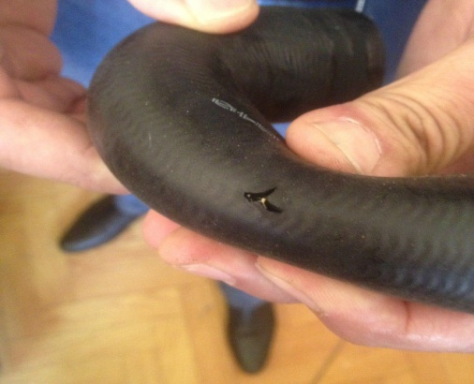
 |  | При прогреве
 |  | На холотом ходу
 |  | При горячем двигателе
E. | Возникает:
 |  | При ускорении
 |  | При высоких оборотах двигателя
 |  | При большой скорости
 |  | При большой загрузке багажника
F. | Когда случается по времени: |  |  | Информация о проблемной детали
 |  | Всегда |  | Номер детали по каталогу: | 96870666
 |  | Иногда |  | Наименование детали: | Подтрубка радиатор
 |  | После ___ км движения |  | Название поставщика: | GM
 |  | После ___ минут езды |  | LOT № детали:
Действия инженера по гарантии дилерского предприятия |  |  |  | Олди капот очиб курилганда радиатор поттрубкаси тешилгани аникланди

Ответственный Отдел по принятию мер и исследованию проблемы

 |  |  |  | (заполняется со стороны Отдела Гарантии качества АО "GM Uzbekistan")

